Perimeter_Périmètre
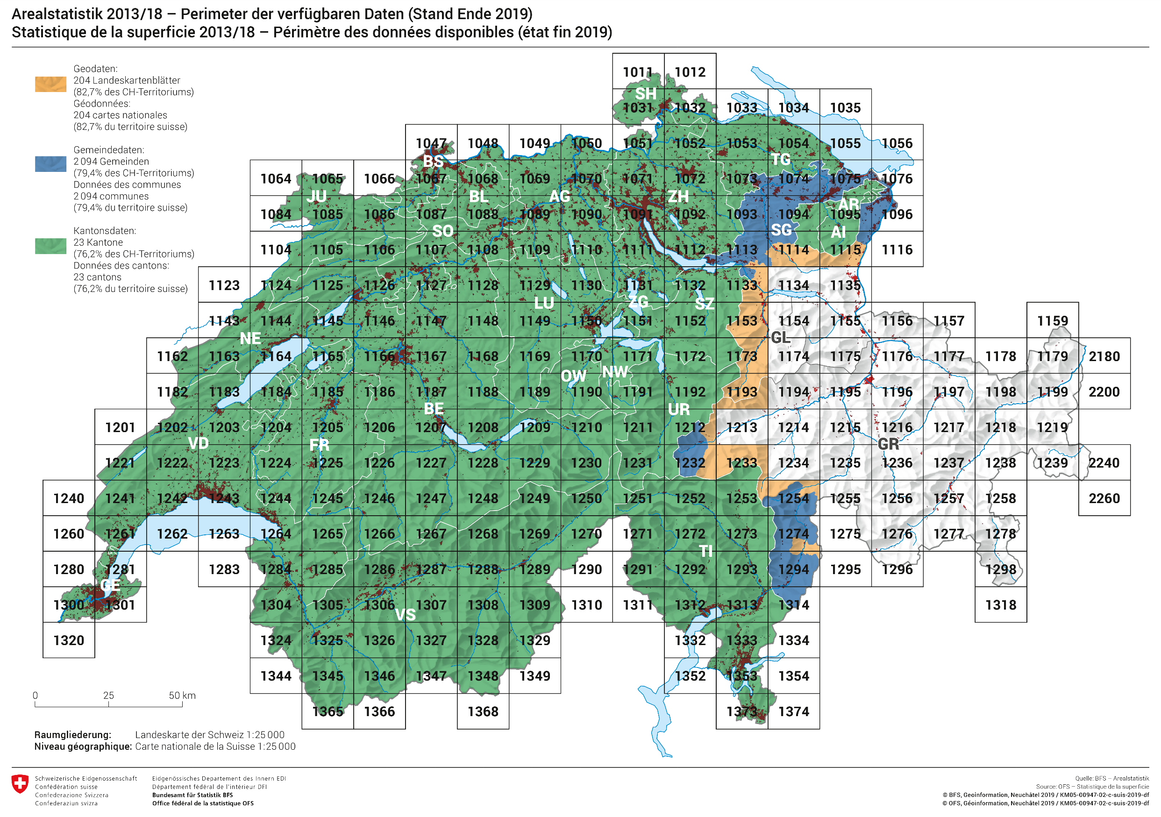

NOAS04-Siedlung (d)
Arealstatistik Schweiz
Standard-Nomenklatur NOAS04: Grundkategorien und Aggregationen
Siedlungsflächen

Industrie- und Gewerbeareal
 | 1 | 1 Industrie- und Gewerbegebäude
 |  | 2 Umschwung von Industrie- und Gewerbegebäude

 |  | 3 Ein- und Zweifamilienhäuser
 |  | 4 Umschwung von Ein- und Zweifamilienhäusern
 |  | 5 Reihen- und Terrassenhäuser
 |  | 6 Umschwung von Reihen- und Terrassenhäusern
 |  | 7 Mehrfamilienhäuser
 |  | 8 Umschwung von Mehrfamilienhäusern
Gebäudeareal
 | 2
 |  | 9 Öffentliche Gebäude
 |  | 10 Umschwung von öffentlichen Gebäuden

 |  | 11 Landwirtschaftliche Gebäude
 |  | 12 Umschwung von landwirtschaftlichen Gebäuden

 |  | 13 Nicht spezifizierte Gebäude
 |  | 14 Umschwung von nicht spezifizierten Gebäuden

 |  | 15 Autobahnen
 |  | 16 Autobahngrün
 |  | 17 Strassen, Wege
 |  | 18 Strassengrün
Verkehrsflächen
 |  | 19 Parkplatzareal
 | 3
 |  | 20 Befestigtes Bahnareal
 |  | 21 Bahngrün

 |  | 22 Flugplätze
 |  | 23 Graspisten, Flugplatzgrün

Besondere Siedlungsflächen
 |  | 24 Energieversorgungsanlagen
 |  | 25 Abwasserreinigungsanlagen
 | 4 | 26 Übrige Ver- und Entsorgungsanlagen
 |  | 27 Deponien
 |  | 28 Abbau
 |  | 29 Baustellen
 |  | 30 Bau- und Siedlungsbrachen

Erholungs- und Grünanlagen
 |  | 31 Öffentliche Parkanlagen
 |  | 32 Sportanlagen
 | 5 | 33 Golfplätze
 |  | 34 Campingplätze
 |  | 35 Schrebergärten
 |  | 36 Friedhöfe

Legende
 |  | 1 - 36 = Grundkategorien der Siedlungsflächen

Quelle: BFS – Arealstatistik |  | © BFS, Neuchâtel 2013

NOAS04-habitat (f)
Statistique de la superficie Suisse
Nomenclature standard NOAS04: catégories de base et agrégations
Surfaces d'habitat et d'infrastructure

Aires industrielles et artisanales
 | 1 | 1 Bâtiments industriels et artisanaux
 |  | 2 Terrains attenants aux bâtiments industriels et artisanaux

 |  | 3 Maisons individuelles et maisons de deux logements
 |  | 4 Terrains attenants aux maisons individuelles et maisons de deux logements
 |  | 5 Maisons alignées et en terrasses
 |  | 6 Terrains attenants aux maisons alignées et en terrasses
 |  | 7 Immeubles résidentiels
 |  | 8 Terrains attenants aux immeubles résidentiels
Aires de bâtiments
 | 2
 |  | 9 Bâtiments publics
 |  | 10 Terrains attenants aux bâtiments publics

 |  | 11 Bâtiments agricoles
 |  | 12 Terrains attenants aux bâtiments agricoles

 |  | 13 Bâtiments non déterminés
 |  | 14 Terrains attenants aux bâtiments non déterminés

 |  | 15 Autoroutes
 |  | 16 Bordures d'autoroutes
 |  | 17 Routes, chemins
 |  | 18 Bordures de routes
Surfaces de transport
 |  | 19 Aires de parc de stationnement
 | 3
 |  | 20 Aires ferroviaires stabilisées
 |  | 21 Bordures de voies ferrées

 |  | 22 Aérodromes (surfaces en dur)
 |  | 23 Aérodromes (surfaces gazonnées)

Surfaces d'infrastructure spéciale
 |  | 24 Installations d'approvisionnement en énergie
 |  | 25 Stations d'épuration des eaux usées
 | 4 | 26 Autres installations d'approvisionnement et d'élimination
 |  | 27 Décharges
 |  | 28 Extraction de matériaux
 |  | 29 Chantiers
 |  | 30 Friches et bâtiments désaffectés

Espaces verts et lieux de détente
 |  | 31 Parcs publics
 |  | 32 Installations de sport
 | 5 | 33 Terrains de golf
 |  | 34 Terrains de camping
 |  | 35 Jardins familiaux
 |  | 36 Cimetières

Légende
 |  | 1 - 36 = catégories de base des surfaces d'habitat et d'infrastructure

Source: OFS – Statistique de la superficie |  | © OFS, Neuchâtel 2013

